상품제안서
브리츠 라이팅 TWS 블루투스스피커 | 상품코드: S23180

 |  |  |  |  |  |  | 02-713-8555 | www.synergygift.co.kr
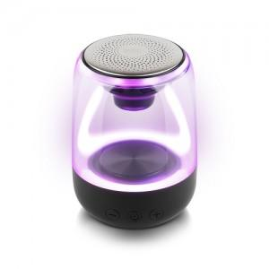 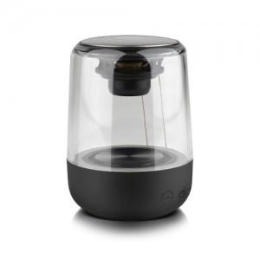 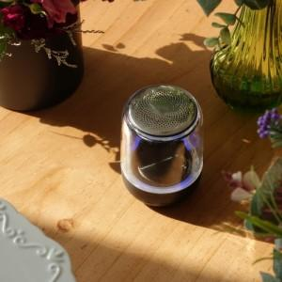

【상세/제작정보】

【인쇄/포장옵션】 | 레이저, 스티커, 컬러전사지 / 포장지포장

【공급단가】 | 수량 | 20~ | 50~ | 100~ | 300~ | 500~
*VAT별도 | 단가 | 29,000원 | 27,850원 | 26,900원 | 26,200원 | 25,700원

【상품 URL】 | https://www.synergygift.co.kr:443/src/goods_detail.php?gdno=23180

